상품제안서
까르벵 2단엠보 자동우산 | 상품코드: S07426

 |  |  |  |  |  | 02-713-8555 | www.synergygift.co.kr
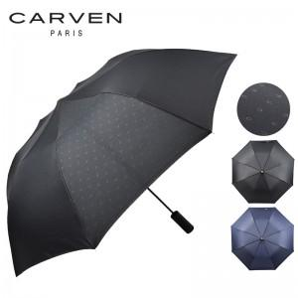

【상세/제작정보】 | 소량구매가능 케이스 무료

【인쇄/포장옵션】 | 실크 / 포장지포장

【공급단가】 | 수량 | 50~ | 300~ | 1,000~ | 2,000~
*VAT별도 | 단가 | 7,090원 | 6,830원 | 6,560원 | 6,300원

【상품 URL】 | https://www.synergygift.co.kr:443/src/goods_detail.php?gdno=9877

